상품제안서
로코코 6K 5단 수동 양우산(UPF50+) | 상품코드: F31861

 |  |  |  |  |  |  | 02-412-0044 | www.easy1.co.kr
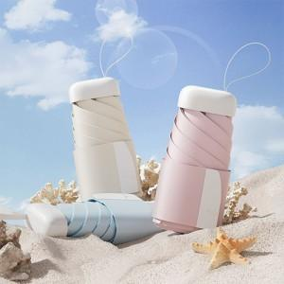

【상세/제작정보】 | 택배비 : 5,000원 / 44개입

【인쇄/포장옵션】 | 실크 / 포장지포장

【공급단가】 | 수량 | 50~ | 100~ | 500~ | 1,000~ | 2,000~
*VAT별도 | 단가 | 9,500원 | 9,340원 | 9,120원 | 8,890원 | 8,740원

【상품 URL】 | http://www.easy1.co.kr/src/goods_detail.php?gdno=31861

